GBPJPY
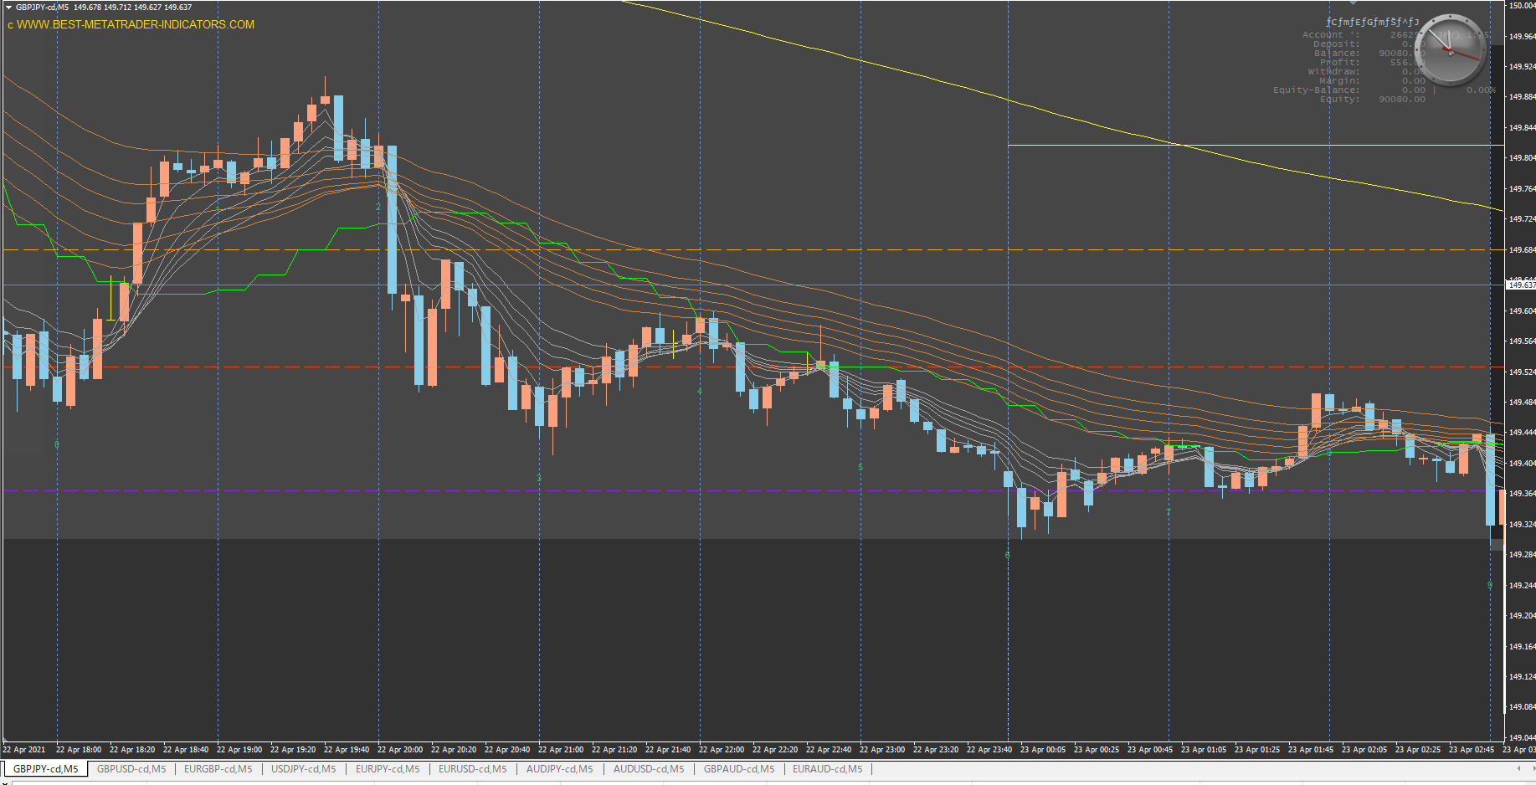

なぜルール通りやらない？
相変わらず損してるし

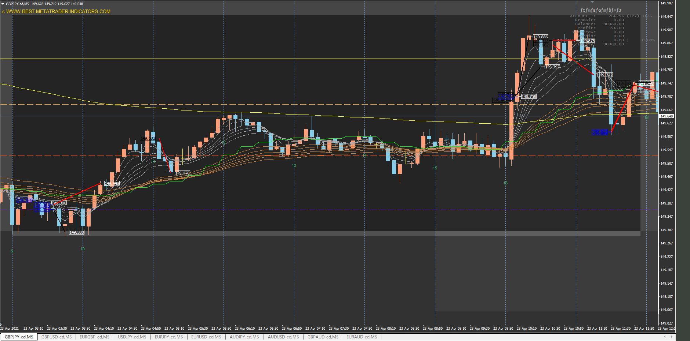

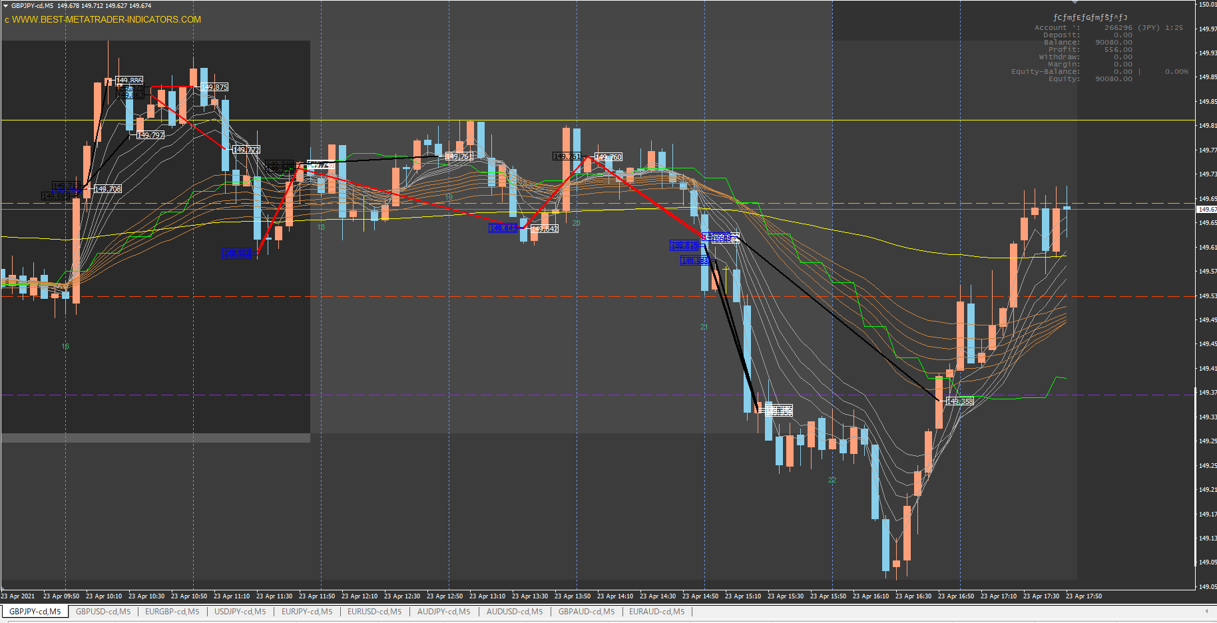
持ち合いなので致し方なし

損切りばかりで頭に来て複数発エントリー

１６時台の発射１発目は長い足になるので、１６時になったら１分足で監視した方が良い。
相変わらずルールを無視して損をしている。時間も守れ。仕事に差し支えが出ている。

